提出書類一覧（通常申請）
資料2
提出書類一覧（通常申請）

区分 | 提出書類 | ファイル名 | ファイル数 | 形式 | 提出条件 | 備考
申請資料 | 【様式1】申請書 ※押印済 | 企業名_申請書（押印済） | 1 | PDF | 必須 | ・様式1に記入の上、印刷・押印し、PDF化する
 | 【様式2】申請用チェックリスト（通常申請用） | 企業名_申請書 | 1 | EXCEL （同ファイル） | 必須 | ・申請ミス防止のため、チェックを付けた上で提出する
 | 【別紙1】商用化に関する誓約書 |  |  |  | 必要な場合 | ・商用化確認資料が提出できない場合に提出する
 | 【別紙2】計算方法・試験条件に関する誓約書 |  |  |  | 必要な場合 | ・準拠する計算方法・試験条件が記載されている性能確認資料が提出できない場合に提出する
 | 【別紙3】派生型番に関する誓約書 |  |  |  | 必要な場合 | ・既に各資料を提出した型番（親）とクラス・性能が一致する型番（派生）を申請する場合に提出する
確認資料 | 商用化確認資料 | 商用No.（数字） | 親型番数* | PDF | 必須 | ・該当の型番と完全に一致する型番が記載された資料の抜粋（原則的にWEBで確認可能なもの） ・該当箇所（型番）にマーカーを入れる
 | 性能確認資料 | 性能No.（数字） | 親型番数* | PDF | 必須 | ・該当の型番と完全に一致する型番・性能・クラスが記載された資料の抜粋（原則的にWEBで確認可能なもの） ・該当箇所（型番・性能・クラス・計算方法の規格・試験条件の規格）にマーカーを入れる ・*がついたクラスのみ試験結果報告書も認める
 | 原理・しくみ確認資料 | 原理No.（数字） | 親型番数* | PDF | 必須 | ・設備・機器等の「原理・しくみ」が記載された資料抜粋（原則的にWEBで確認可能なもの） ・該当箇所（原理・しくみ説明部分）にマーカーを入れる

 | *商用化確認資料、性能確認資料、原理・しくみ確認資料は、基本的に1つの型番につき1つのNo.を付与し、1No.につき1ファイルとする。
 | ただし、1つの申請製品、または複数の申請製品に対して確認資料が同じである場合は、その共通化（複数の確認資料を1つの資料として提出すること）を可とする。
 | 確認資料の共通化をする場合は、共通化したことが分かるようなファイル名を付けること（例：商品化と性能を同一の書類で証明する際は、提出ファイルのタイトルを「商用No.(数字）_性能No.（数字）」とするなど）

提出書類一覧（簡易申請）
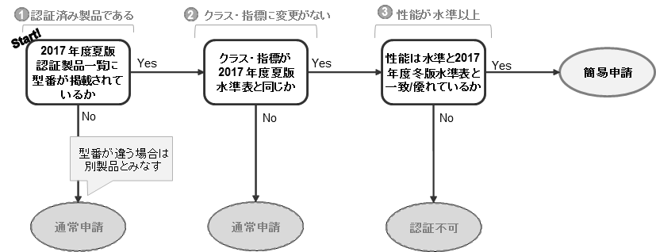
提出書類一覧（簡易申請）

区分 | 提出書類 | ファイル名 | ファイル数 | 形式 | 提出条件 | 備考
申請資料 | 【様式1】申請書 ※押印済 | 企業名_申請書（押印済） | 1 | PDF | 必須 | ・様式1に記入の上、印刷・押印し、PDF化する
 | 【様式2】申請用チェックリスト（簡易申請用） | 企業名_申請書 | 1 | EXCEL （同ファイル） | 必須 | ・申請ミス防止のため、チェックを付けた上で提出する
 | 【別紙1】商用化に関する誓約書 |  |  |  | 不要
 | 【別紙2】計算方法・試験条件に関する誓約書 |  |  |  | 不要
 | 【別紙3】派生型番に関する誓約書 |  |  |  | 必要な場合 | ・既に認証済みの型番（親）とクラス・性能値が一致する型番（派生）を新たに申請する場合にのみ提出する ・前回申請時より新たな申請型番が増えていない場合は提出は不要
確認資料 | 商用化確認資料 | 商用No.（数字） | 親型番数 | PDF | 不要
 | 性能確認資料 | 性能No.（数字） | 親型番数 | PDF | 不要
 | 原理・しくみ確認資料 | 原理No.（数字） | 親型番数 | PDF | 不要

 | 【簡易申請に該当する機器・設備等のフローチャート】
 | ※簡易申請の詳細については、実施要領を確認してください

